Login
画面設計書 |  | 論理名称 |  | ログインページ |  |  | ページNo |  | 1 |  | 改訂日 |  | 2024-10-15
 |  | 物理名称 |  |  |  |  | ページ種類 |  |  |  | 改訂者 |  | 井内

画面イメージ
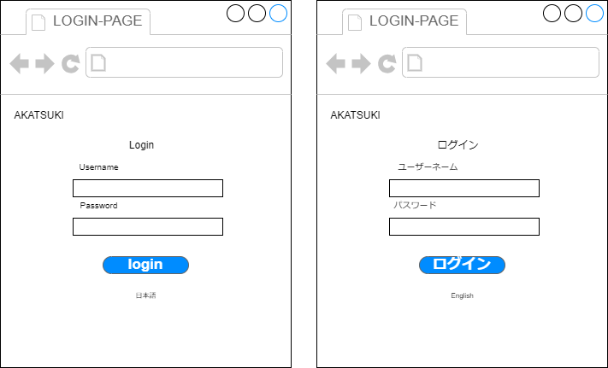

画面項目
No | 項目名（論理名称） |  | 項目名（物理名称） |  | 必須 | 桁数 |  | フォーマット |  | テーブル |  | フィールド |  | 備考
1 | loginid |  | ログインID
2 | passwd |  | パスワード
3 | loginbutton |  | ログインIDボタン
4 | topbutton |  | トップボタン
5 | lazybutton |  | 忘れた人用ボタン
6
7
8
9
10
11
12
13
14
15
16
17
18
19
20
21

初期表示処理
初期画面ではログインIDとパスワードを入力し、ログインを押されたらログインをする。間違えたら赤文字で「ログインIDかパスワードが違います」と出力

ログインボタン[クリック]処理
ログインボタンを押すと、ログインする ログインIDかパスワードを間違えると、警告が出てログインできない。

一般TOP
画面設計書 |  | 論理名称 |  |  |  | ページNo |  |  | 改訂日
 |  | 物理名称 |  |  |  | ページ種類 |  |  | 改訂者

画面イメージ
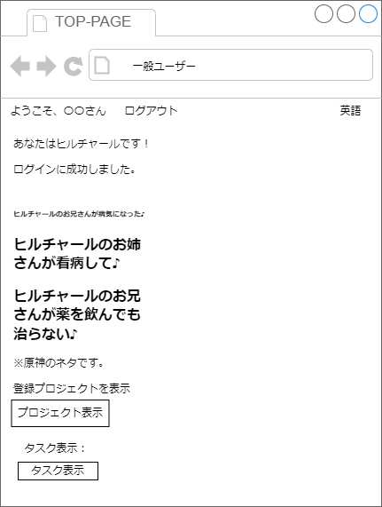

画面項目
No | 項目名（論理名称） |  | 項目名（物理名称） | 必須 | 桁数 |  | フォーマット | テーブル |  | フィールド | 備考
1 | topbutton |  | トップボタン
2 | projectsc |  | プロジェクトスクリーン
3 | projectran |  | プロジェクト一覧
4 | logout |  | ログアウトボタン
5
6
7
8
9
10
11
12
13
14
15
16
17
18
19
20
21

初期表示処理
ログインした名前を表示させる。またログアウトボタンが出てくる。 一般ユーザー（ヒルチャール）と表記させ、参加しているプロジェクトを参照できる

プロジェクト[クリック]処理
showProjects を押すと、現在参加しているプロジェクトの閲覧ができ、検索も出来る

PMTOP
画面設計書 |  | 論理名称 |  |  |  | ページNo |  |  | 改訂日
 |  | 物理名称 |  |  |  | ページ種類 |  |  | 改訂者

画面イメージ

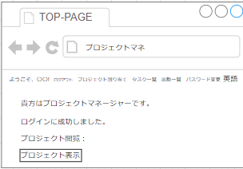

画面項目
No | 項目名（論理名称） |  | 項目名（物理名称） | 必須 | 桁数 |  | フォーマット | テーブル |  | フィールド | 備考
1 |  |  | プロジェクト割り当て
2 |  |  | タスク一覧
3 |  |  | 出勤一覧
4 |  |  | パスワード変更
5 |  |  | 指南書ボタン
6 |  |  | プロジェクト表示
7
8
9
10
11
12
13
14
15
16
17
18
19
20
21

初期表示処理
上に指南書ボタン、プロジェクト割り当て、タスク一覧、出勤一覧、パスワード変更、英語変更、ログアウトがある。

プロジェクト表示ボタン[クリック]処理
プロジェクト表示をすると、現在参加しているプロジェクトを見ることができる。

○○ボタン[クリック]処理

ADTOP
画面設計書 |  | 論理名称 |  |  |  | ページNo |  |  | 改訂日
 |  | 物理名称 |  |  |  | ページ種類 |  |  | 改訂者

画面イメージ

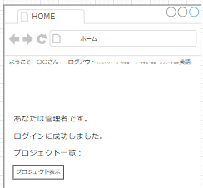

画面項目
No | 項目名（論理名称） |  | 項目名（物理名称） | 必須 | 桁数 |  | フォーマット | テーブル |  | フィールド | 備考
1 |  |  | プロジェクト
2 |  |  | ユーザー一覧
3 |  |  | ユーザー作成・削除
4 |  |  | パスワード変更
5 |  |  | 英語
6 |  |  | プロジェクト一覧
7
8
9
10
11
12
13
14
15
16
17
18
19
20
21

初期表示処理
自分の名前とログアウト、プロジェクト、ユーザー情報、ユーザー作成・削除、パスワード変更、英語がある

○○ボタン[クリック]処理
プロジェクト表示すると、現在あるプロジェクトを全て表示できる。またソート可能

○○ボタン[クリック]処理

パスワード（全体）
画面設計書 |  | 論理名称 |  |  |  | ページNo |  |  | 改訂日
 |  | 物理名称 |  |  |  | ページ種類 |  |  | 改訂者

画面イメージ

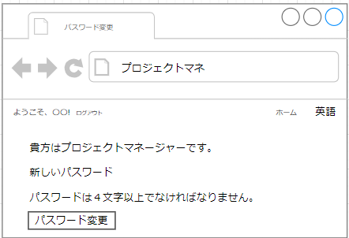

画面項目
No | 項目名（論理名称） |  | 項目名（物理名称） | 必須 | 桁数 |  | フォーマット | テーブル |  | フィールド | 備考
1 |  |  | パスワード変更
2
3
4
5
6
7
8
9
10
11
12
13
14
15
16
17
18
19
20
21

初期表示処理
自分の名前が写り、ホームと英語ボタンがある、そして新しいパスワードを入力することによって、パスワードが変更できる。

○○ボタン[クリック]処理

○○ボタン[クリック]処理

出勤一覧
画面設計書 |  | 論理名称 |  |  |  | ページNo |  |  | 改訂日
 |  | 物理名称 |  |  |  | ページ種類 |  |  | 改訂者

画面イメージ

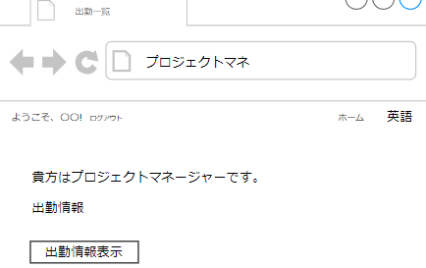

画面項目
No | 項目名（論理名称） |  | 項目名（物理名称） | 必須 | 桁数 |  | フォーマット | テーブル |  | フィールド | 備考
1 |  |  | 出勤情報
2
3
4
5
6
7
8
9
10
11
12
13
14
15
16
17
18
19
20
21

初期表示処理
ユーザーの出勤一覧を確認できる。ボタンを押すことでいつ出勤したかなどの確認など。

○○ボタン[クリック]処理

○○ボタン[クリック]処理

